IPHONE4S
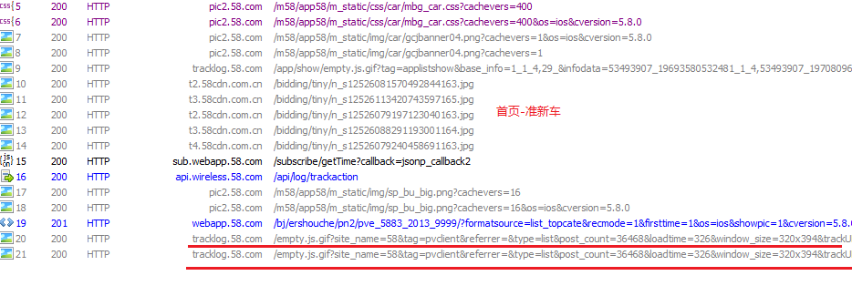
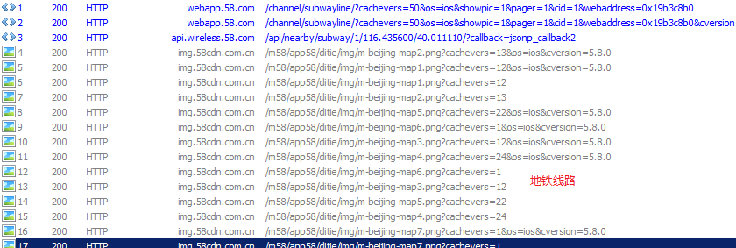
测试标准描述 | 不允许有内存泄露(Iphone 5S 7.0.4) | 流畅度-实时动画展示(ios)avgFPS>=45,minFPS>=30 | 流畅度-主线程卡顿(ios)主线程runloop时间<50ms | RMS:各资源文件精简到合理大小之内，不能有重复的资源文件 | 流量-资源拉取-静默拉取(ios)非WIFI下不能静默拉取资源（>200KB) | 流量-资源重复拉取(ios)避免业务逻辑的连续反复调用不能大于3次 | 首屏流量-小于200k(ios)无缓存/首屏总流量小于200K（不包含离线包）
测试场景 | 测试结果 | 测试结果 | 测试结果 | 测试结果 | 测试结果(KB) | 测试结果 | 测试结果(KB) |  | 完成度 | 100.00%
点击APP图标启动APP | 有内存异常 | 60 | 正常 |  | 9.79 | 通过 | 81.99 |  | 次数 | 值
首次安装启动APP引导图 | 有内存异常 | 31 | 稍微卡 |  | 5.45 | 通过 | 31.74 |  | 1
首页-城市切换 | 有内存异常 | 34.25 | 稍微卡 |  | 8.79 | 通过 | 18.39 |  | 2
首页-商城签到 | 通过 | 55.75 | 正常 |  | 5.54 | 通过 | 516.79 |  | 3
大类-二手物品 | 通过 | 55.13 | 正常 |  | 1.37 | 通过 | 63.43 |  | 4
大类-全职招聘 | 通过 | 60 | 正常 |  | 5.21 | 通过 | 9.08 |  | 5
大类-兼职招聘 | 通过 | 54.13 | 正常 |  | 0.91 | 通过 | 16.97 |  | 6
大类-家政服务 | 通过 | 49 | 动效后有白屏 |  | 0.91 | 有重复 | 91.87 | pic2.58.com/m58/app58/m_static/js/jztapp/hy.mclient.ui.js?cachevers=31&os=ios&cversion=5.8.0 | 7
大类-本地服务-教育培训 | 通过 | 49.25 | 动效后有白屏 |  | 0.45 | 通过 | 14.19 |  | 8
大类搜索-二手物品 | 通过 | 54.63 | 列表页图片加载先空白 |  | 0.84 | 通过 | 67.29 |  | 9
大类搜索-全职招聘 | 通过 | 51.13 | 列表页加载前面复选框显示较慢 |  | 0 | 通过 | 196.75 |  | 10
大类搜索-兼职招聘 | 通过 | 44.25 | 列表页加载前面复选框显示较慢 |  | 0 | 通过 | 40 |  | 平均值 | 0
大类搜索-本地服务-教育培训 | 通过 | 52.38 | 正常 |  | 10 | 通过 | 390 |  | *说明：去除掉最大和最小的异常值后取平均值
列表页-全站搜索命中类别 | 通过 | 58 | 正常 |  | 0 | 有重复 | 140 | 选择两室一厅（出租列表页） | http://app.58.com/api/list/chuzu/?action=getListInfo%2CgetFilterInfo&appId=3&curVer=5.8.0&filterparams=%7B%7D&geoia=40.011030%2C116.435540&geotype=baidu&key=%E4%B8%A4%E5%AE%A4%E4%B8%80%E5%8E%85&localname=bj&location=1%2C1142%2C5993&os=ios&page=1&params=%7B%22nsource%22%3A%22sou%22%7D
列表页-全站搜索未命中类别 | 通过 | 46.5 | 正常 |  | 12 | 通过 | 207.35
列表页-二手物品-手机 | 通过 | 53.12 | 正常 |  | 2.11 | 通过 | 116.75
列表页-二手物品-手机（附近） | 通过 | 60 | 正常 |  | 1.82 | 通过 | 124.03
列表页-二手物品-手机（热门） | 通过 | 60 | 正常 |  | 0.9 | 通过 | 107.83
列表页-二手物品-手机（筛选） | 通过 | 43 | 正常 |  | 5.57 | 通过 | 66.61
列表页-房产-整租房 | 通过 | 58 | 正常 |  | 1.82 | 有重复 | 124.09 |  | http://app.58.com/api/list/zufang/?action=getListInfo%2CgetFilterInfo&appId=3&curVer=5.8.0&filterparams=%7B%7D&geoia=40.011030%2C116.435530&geotype=baidu&localname=bj&location=1%2C1142%2C5993&os=ios&page=1&params=%7B%7D
列表页-房产-整租房（附近） | 附近出现空白页 | 60 | 正常 |  | 1.88 | 有重复 | 87.18 |  | http://app.58.com/api/list/zufang/?action=getListInfo%2CgetFilterInfo&appId=3&circleLat=40.011030&circleLon=116.435540&curVer=5.8.0&filterparams=%7B%7D&geoia=40.011030%2C116.435540&geotype=baidu&localname=bj&location=1%2C1142%2C5993&maptype=2&os=ios&page=1&params=%7B%7D&tabkey=near http://app.58.com/api/list/zufang/?action=getListInfo%2CgetFilterInfo&appId=3&circleLat=40.011030&circleLon=116.435540&curVer=5.8.0&filterparams=%7B%7D&geoia=40.011030%2C116.435540&geotype=baidu&localname=bj&location=1%2C1142%2C5993&maptype=2&os=ios&page=1&params=%7B%7D&tabkey=near
列表页-房产-整租房（地图） | 切换附近和地图，内存极具增长，内存达到200就会崩溃 | 56 | 正常 |  | 5.98 | 有重复 | 17.66 |  | http://app.58.com/api/list/zufang/
列表页-房产-整租房（筛选） | 通过 | 56.5 | 正常 |  | 2.04 | 有重复 | 129.24 |  | http://app.58.com/api/list/zufang/?action=getListInfo%2CgetFilterInfo&appId=3&curVer=5.8.0&filterparams=%7B%22filterLocal%22%3A%22bj%22%2C%22param1590%22%3A%222%22%7D&geoia=40.011030%2C116.435530&geotype=baidu&localname=bj&location=1%2C1142%2C5993&os=ios&page=1&params=%7B%7D
列表页-房产-日租短租（web） | 有内存异常 | 50.25 | 列表页图片加载慢 |  | 1.57 | 通过 | 55.94
列表页-全职招聘-销售 | 通过 | 52 | 列表页加载前面复选框显示较慢 |  | 7.05 | 有重复 | 136.83 |  | http://sub.webapp.58.com/subscribe/getTime?callback=jsonp_callback2
列表页-全职招聘-销售（附近） | 通过 | 60 | 列表页加载前面复选框显示较慢 |  | 5.21 | 通过 | 34.32
列表页-全职招聘-销售（筛选） | 通过 | 51.25 | 列表页加载前面复选框显示较慢 |  | 5.17 | 通过 | 86.7
列表页-兼职招聘-服务员 | 通过 | 50 | 列表页加载前面复选框显示较慢 |  | 5.16 | 有重复 | 80.82 |  | http://sub.webapp.58.com/subscribe/getTime?callback=jsonp_callback2
列表页-兼职招聘-服务员（附近） | 通过 | 60 | 列表页加载前面复选框显示较慢 |  | 9.01 | 通过 | 23.83
列表页-兼职招聘-服务员（筛选） | 通过 | 55.37 | 列表页加载前面复选框显示较慢，复选框加载出来又重新显示第二次加载 |  | 1.82 | 通过 | 62.93
列表页-二手车-二手汽车 | 通过 | 57 | 正常 |  | 0.87 | 有重复 | 116.22 |  | 2 200 HTTP pic2.58.com /m58/app58/m_static/css/car/mbg_car.css?cachevers=400&os=ios&cversion=5.8.0 346 max-age=1728000 text/css 3 200 HTTP pic2.58.com /m58/app58/m_static/css/car/mbg_car.css?cachevers=400 346 max-age=1728000 text/css
列表页-二手车-二手汽车(筛选) | 通过 | 56 | 列表页数据更新，明显看到第三条数据变化 |  | 0.68 | 通过 | 43.58
列表页-宠物-宠物狗 | 通过 | 58 | 正常 |  | 1.29 | 通过 | 145
列表页-宠物-宠物狗（附近） | 通过 | 60 | 正常 |  | 0.42 | 通过 | 41.21
列表页-宠物-宠物狗（筛选） | 通过 | 50 | 正常 |  | 0.86 | 通过 | 51.78
列表页-家政服务-保姆月嫂 | 通过 | 58 | 页面渲染卡顿，列表页tab加载完后，消失又显示 |  | 5.63 | 有测试资源 | 650.92 |  | http://webapptest.58.com/static/img/huangye/ico-gs-on.png?cachevers=1&os=ios&cversion=5.8.0
列表页-家政服务-保姆月嫂（筛选） | 通过 | 55 | 页面渲染卡顿，列表页tab加载完后，消失又显示 |  | 2.11 | 通过 | 287.29
列表页-本地服务-教育培训-家教机构 | 通过 | 49.12 | 页面渲染卡顿，列表页tab加载完后，消失又显示 |  | 5.37 | 通过 | 496.62
列表页-本地服务-教育培训-家教机构（筛选） | 通过 | 60 | 正常 |  | 26.63 | 通过 | 247.71
详情页-二手物品-手机 | 有内存异常 | 45 | 详情页图片，先显示空白的，后显示正确的图 |  | 0.48 | 通过 | 1065.96
详情页-房产-整租房 | 有内存异常 | 37 | 详情页图片加载太慢了 |  | 15.48 | 通过 | 125.02
详情页-全职招聘-销售 | 通过 | 45.5 | 正常 |  | 4.86 | 通过 | 47.14
详情页-兼职招聘-服务员 | 通过 | 37.5 | 正常 |  | 0.44 | 通过 | 30.59
详情页-二手车-二手汽车 | 通过 | 43.37 | 正常 |  | 0.43 | 通过 | 357.24
详情页-宠物-宠物狗 | 通过 | 55.25 | 正常 |  | 0.47 | 通过 | 644.67
详情页-家政服务-保姆月嫂 | 通过 | 56 | 正常 |  | 0.39 | 通过 | 130.18
详情页-本地服务-教育培训-家教机构 | 通过 | 43.25 | 正常 |  | 0.24 | 通过 | 109.41
58自营服务-家庭保洁 | 通过 | 43.38 | 列表页头像先显示默认，然后显示头像，tab栏加载较慢 |  | 0.81 | 有重复 | 142.38
58自营服务-搬家 | 通过 | 35.25 | 动画跑完，列表页底部显示：从下向上显示，卡顿 |  | 3.73 | 有重复 | 285.62
58自营服务-搬家-小型面包 | 通过 | 47 | 列表页头像先显示默认，然后显示头像，tab栏加载较慢 |  | 3.09 | 有重复 | 68.39
58自营服务-饮水机清洗 | 通过 | 58.5 | 正常 |  | 2.01 | 通过 | 22.94
58自营服务-汽车陪练 | 通过 | 46.25 | 正常 |  | 6.28 | 通过 | 452.02
58自营服务-家庭做饭 | 通过 | 58 | 正常 |  | 5.78 | 通过 | 37.35
58自营服务-空气净化 | 通过 | 54.37 | 正常 |  | - | 通过 | -
58自营服务-维修 | 通过 | 56 | 正常 |  | - | 有重复 | -
58自营服务-维修-水龙头维修 | 通过 | 58.12 | 正常 |  | - | 通过 | -
58自营服务-开锁换锁 | 通过 | 58.5 | 正常 |  | - | 通过 | -
热门服务-列车时刻 | 通过 | 52 | 正常 |  | 1.4 | 有重复 | 198.01
热门服务-金币商城(58web) | 通过 | 37 | 正常 |  | 0.38 | 通过 | 1169.24
热门服务-违章查询(58web) | 通过 | 43 | 动画跑完有空白页 |  | 0.77 | 有重复 | 219.04
热门服务-话费充值(SDK) | 通过 | 43 | 正常 |  | 0 | 通过 | 0
热门服务-彩票 | 通过 | 57 | 正常 |  | 0.14 | 通过 | 98.58
热门服务-快递查询(58native) | 通过 | 49 | 正常 |  | 0 | 通过 | 0
热门服务-票务卡券（大类页) | 通过 | 53 | 正常 |  | 0.85 | 通过 | 134.5
热门服务-票务卡券-电影票（列表页） | 通过 | 45 | 正常 |  | 1.14 | 有重复 | 21.77
热门服务-票务卡券-电影票（详情页） | 通过 | 46 | 正常 |  | 0.66 | 有重复 | 24.9
热门服务-房贷计算 | 通过 | 36 | 正常 |  | 8.1 | 通过 | 9.57
热门服务-地铁线路 | 通过 | 50 | 正常 |  | 0.48 | 有重复 | 306.05
热门服务-车辆摇号 | 通过 | 57 | 正常 |  | 5 | 通过 | 35.5
热门服务-酒店预订 | 通过 | 56 | 正常 |  | 0.76 | 有重复 | 673.5 | m.ctrip.com /webapp/hotel/dest/res/style/hotel2.css?v=2014111822 | /webapp/hotel/dest/res/style/hotel2.css?v=2014111822
热门服务-景点门票 | 通过 | 53 | 正常 |  | 0.81 | 通过 | 303.16
热门服务-代驾 | 通过 | 57 | 正常 |  | 0.63 | 有重复 | 72.87
首页-全新二手（列表/宫格） | 通过 | 49 | 正常 |  | 0.82 | 有重复 | 204.77 | http://webapp.58.com/bj/sale/pn2/?formatsource=list_topcate&ispic=1&-6=4&firsttime=1&os=ios&recmode=1&showpic=1&cversion=5.8.0&pager=1&operate=first&webaddress=0x19b330c0
首页-全新二手（详情页） | 通过 | 40 | 正常 |  | 0.47 | 有重复 | 92.54
首页-底部-金币商城 | 通过 | 39 | 正常 |  | 0.14 | 通过 | 1243.05
首页-萌宠天地（列表页） | 通过 | 50 | 正常 |  | 0.42 | 有重复 | 26.42
首页-萌宠天地（详情页） | 通过 | 35 | 正常 |  | 0.42 | 通过 | 1098.13
首页-底部-准新车（列表页） | 通过 | 42 | 列表页加精icon显示很慢，icon从屏幕右侧显示出来 |  | 4.73 | 有重复 | 67.71 | 重复埋点
首页-底部-准新车（详情页） | 通过 | 51 | 正常 |  | 0.62 | 有重复 | 359.52
首页-空气质量 | 通过 | 35 | 正常 |  | 5.66 | 通过 | 2.35
首页发布-二手物品 | 通过 | 38 | 正常 |  | 5.08 | 有重复 | 5.39 | http://p.webapp.58.com/1/5/s5?s5&topcate=sale&currentcate=sale&localid=1&location=1,1142,5993&geotype=google&geoia=40.011090,116.435570&formatsource=home&os=ios&webaddress=0x15fe4c50&ver=npost
首页发布-房产 | 通过 | 49 | 正常 |  | 1.42 | 有重复 | 3.95 | http://p.webapp.58.com/1/8/s5?s5&topcate=house&currentcate=zufang&id=8&location=1,1142,5993&geotype=google&geoia=40.011080,116.435570&formatsource=home&cversion=5.8.0&os=ios&webaddress=0x1c4687d0&ver=npost
首页发布-房产-整套出租 | 通过 | 37 | 正常 |  | 1 | 有重复 | 37.17 | http://p.webapp.58.com/1/8/s5?s5&topcate=house&currentcate=zufang&id=8&location=1,1142,5993&geotype=google&geoia=40.011080,116.435570&formatsource=home&cversion=5.8.0&os=ios&webaddress=0x15f0f540&ver=npost
首页发布-汽车/自行车 | 通过 | 42 | 正常 |  | 0.1 | 通过 | 3.7
首页发布-汽车/自行车-二手车转让 | 通过 | 39 | 正常 |  | 0.28 | 有重复 | 18.35
首页发布-宠物 | 通过 | 46 | 正常 |  | 0.1 | 通过 | 3.7
首页发布-宠物-宠物狗 | 通过 | 33 | 正常 |  | 0.62 | 有重复 | 5.19 | http://p.webapp.58.com/1/252/s5?s5&topcate=pets&currentcate=dog&id=252&location=1,1142,5993&geotype=google&geoia=40.011090,116.435570&formatsource=home&cversion=5.8.0&os=ios&webaddress=0x1c049f80&ver=npost
首页发布-招聘信息（已登录） | 通过 | 46 | 正常 |  | 0.72 | 有重复 | 47.36 | http://qy.webapp.58.com/img/rc_icon2.png?cachevers=6&os=ios&cversion=5.8.0
首页发布-发简历找工作（已登录） | 通过 | 60 | 正常 |  | 2.68 | 有重复 | 51.33
首页发布-家政服务 | 通过 | 47 | 正常 |  | 1.09 | 通过 | 8.72
首页发布-家政服务-房屋维修/防水 | 通过 | 33 | 正常 |  | 6.75 | 有重复 | 6.73 | http://p.webapp.58.com/1/8516/s5?s5&topcate=shenghuo&currentcate=fangshui&id=8516&location=1,1142,5993&geotype=google&geoia=40.011090,116.435570&formatsource=home&cversion=5.8.0&os=ios&webaddress=0x1c055f60&ver=npost
首页发布-票务卡券 | 通过 | 54 | 正常 |  | 0.48 | 通过 | 8.95
首页发布-票务卡券-电影票 | 通过 | 49 | 正常 |  | 6.82 | 通过 | 6.34
首页发布-票务卡券-电影票-转让 | 通过 | 34 | 正常 |  | 1.09 | 有重复 | 13.07 | http://p.webapp.58.com/1/250/s5?s5&topcate=piaowu&currentcate=dianyingpiao-0&id=250&location=1,1142,5993&geotype=google&geoia=40.011080,116.435570&formatsource=home&gq=0&cversion=5.8.0&os=ios&webaddress=0x17466f00&ver=npost
首页发布-装修建材 | 通过 | 45 | 正常 |  | 6.45 | 通过 | 3.64
首页发布-装修建材-家装服务 | 通过 | 33 | 正常 |  | 1.82 | 有重复 | 18.5 | http://p.webapp.58.com/1/609/s5?s5&topcate=zhuangxiujc&currentcate=jiazhuang&id=609&location=1,1142,5993&geotype=google&geoia=40.011080,116.435570&formatsource=home&cversion=5.8.0&os=ios&webaddress=0x1c42eb80&ver=npost
首页发现主页 | 通过 | 53 | 正常 |  | 6.15 | 通过 | 3.76
个人中心-我的发布 | 通过 | 37 | 正常 |  | 9.58 | 通过 | 53.42
个人中心-我的收藏 | 通过 | 35 | 动画结束会有短暂空白 |  | 12.11 | 通过 | 14.84
个人中心-我的留言 | 通过 | 42 | 正常 |  | 0.43 | 通过 | 11.21
个人中心-历史记录 | 通过 | 49 | 正常 |  | 2.41 | 通过 | 7.63
个人中心-金币商城 | 通过 | 39 | 正常 |  | 0.7 | 通过 | 1192.17
个人中心-猜你喜欢 | 通过 | 38 | 正常 |  | 11.33 | 有重复 | 66.07 | http://pic2.58.com/m58/app58/m_static/img/img_corner.png?cachevers=1&os=ios&cversion=5.8.0
个人中心-我的订阅 | 通过 | 31 | 动画结束会有短暂空白 |  | 14.35 | 有重复 | 98.78
个人中心-资讯 | 通过 | 42 | 正常 |  | 13.02 | 通过 | 23.57
个人中心-我的招聘 | 通过 | 37 | 正常 |  | 13.63 | 通过 | 8.26
个人中心-我的预约 | 通过 | 43 | 正常 |  | 20.86 | 有重复 | 121.28 | http://webapp.58.com/static/js/mclient.infodetail3.js?cachevers=1&os=ios&cversion=5.8.0
个人中心-更多 | 通过 | 56 | 正常 |  | 0 | 通过 | 1.22

过渡渲染


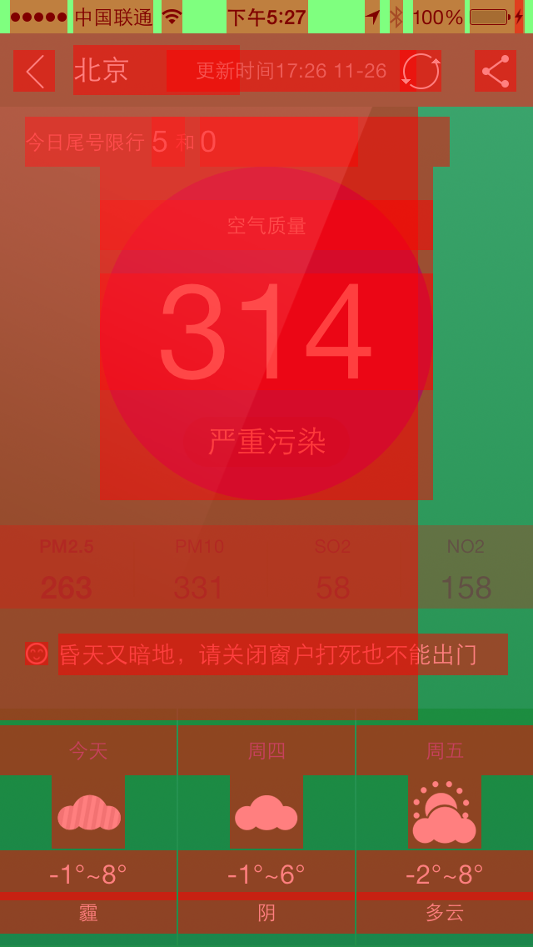

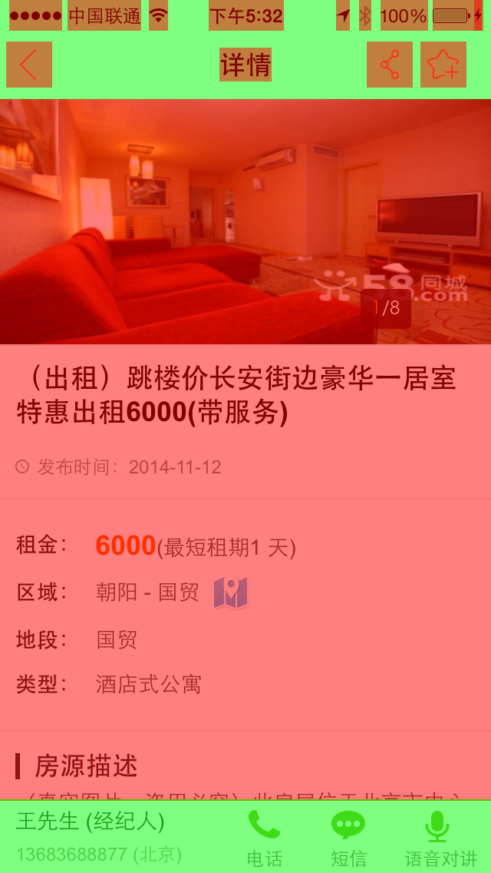
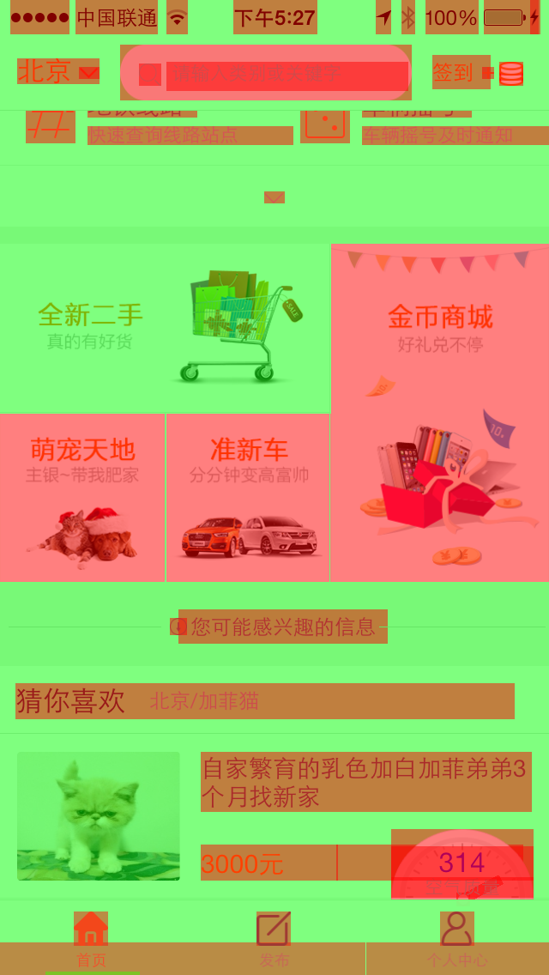
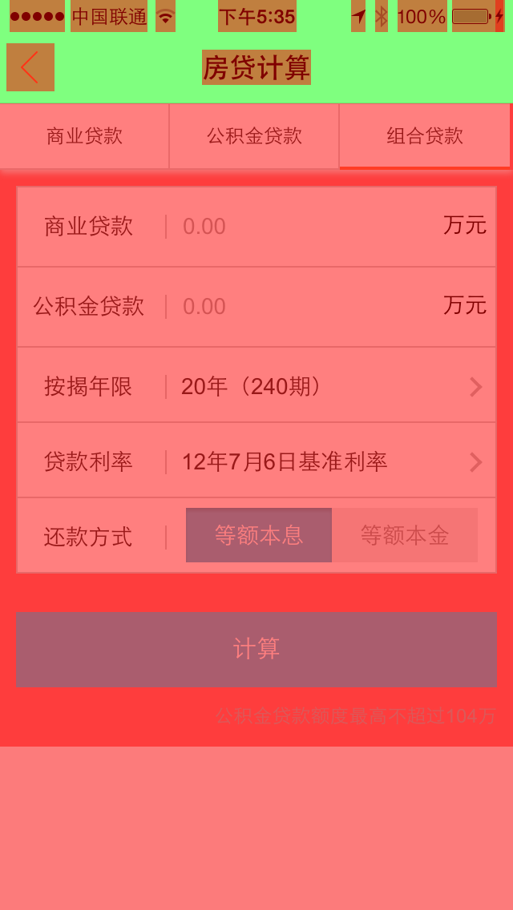
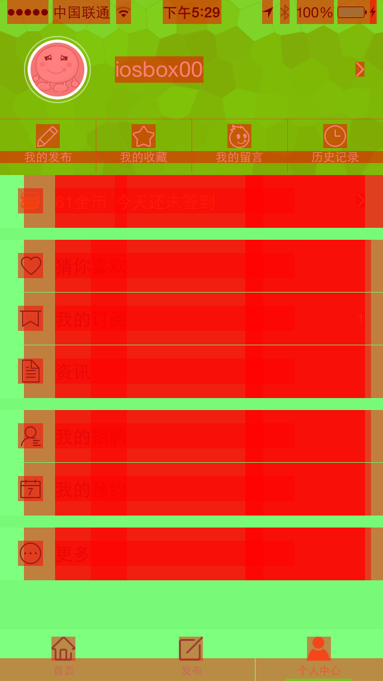



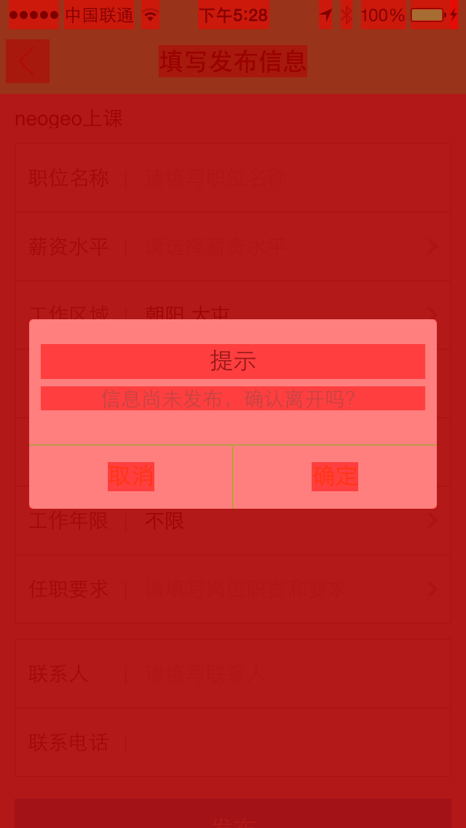


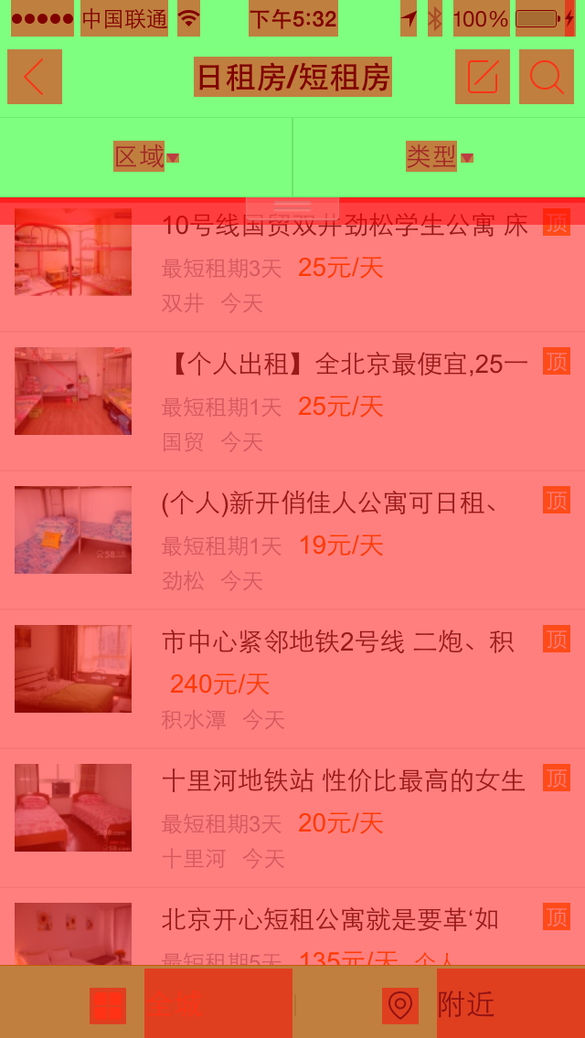
腾讯手Q的标准：app屏幕渲染时不能出现深红的区域。
58app一阶段要求，红色区域屏占比不得超过屏幕显示的1/3

